상품제안서
락앤락 스쿨핏 츄잉 원터치 텀블러 360ml | 상품코드: S36716

 |  |  |  |  |  |  | 02-713-8555 | www.synergygift.co.kr
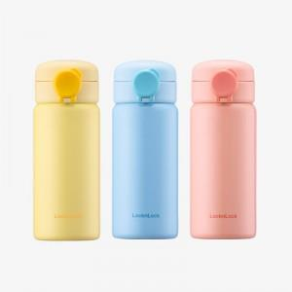 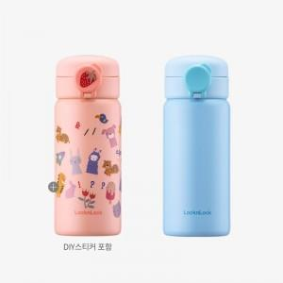 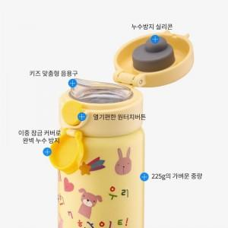

【상세/제작정보】

【인쇄/포장옵션】 | 레이저 / 포장지포장

【공급단가】 | 수량 | 50~ | 100~ | 500~ | 1,000~ | 2,000~
*VAT별도 | 단가 | 15,330원 | 14,760원 | 14,200원 | 13,630원 | 13,290원

【상품 URL】 | https://www.synergygift.co.kr:443/src/goods_detail.php?gdno=36716

